界面&功能
界面相关 |  | 功能规则

 | 功能入口

 | 排行榜界面

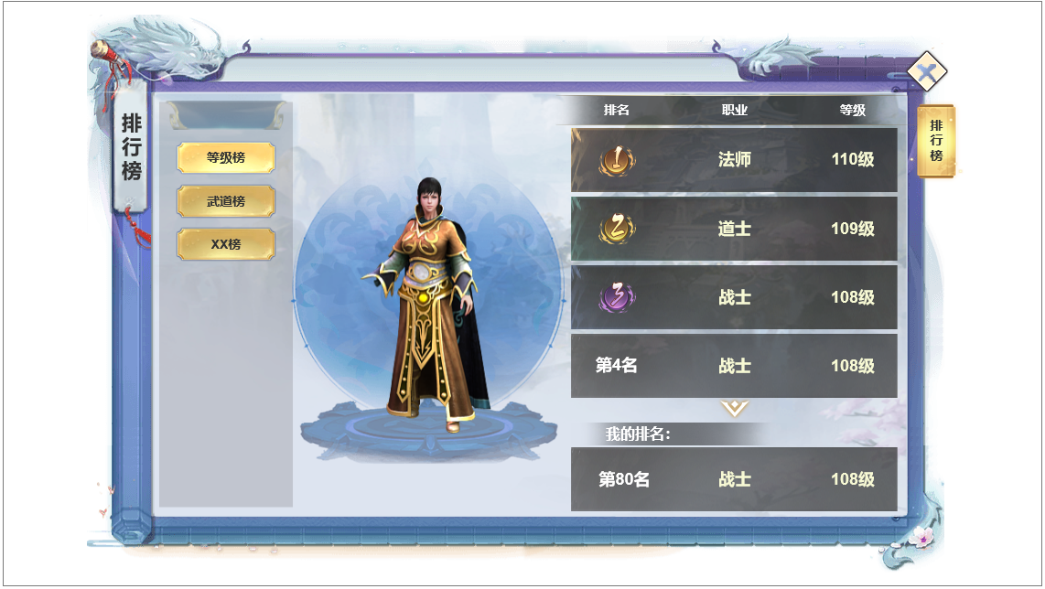
4
1
3
 |  | 1 | 排行榜
 |  |  | ▶ | 主界面点击功能按钮打开，首次打开默认选中第一个。
 |  | 2 | 一级页签
 |  |  | ▶ | 点击可以切换不同的排行榜信息。
 |  | 3 | 排行榜列表
 |  |  | ▶ | 前三名的字体特殊显示，点击列表左侧显示模型和名字
 |  |  | ▶ | 列表有选中状态。
 |  |  | ▶ | 区域可进行滑动显示。
 |  | 4 | 模型和名字显示
 |  | 5 | 我的排名

2

5

